第01天
 | index | 0 | 1 | 2 | 3
輸入陣列 | nums | 1 | 2 | 3 | 4

輸出陣列 | output | 1 | 3 | 6 | 10
 |  | nums[0] = 1
 |  |  | nums[0] + nums[1] = 3
 |  |  |  | nums[0] + nums[1] + nums[2] = 6
 |  |  |  |  | nums[0] + nums[1] + nums[2] + nums[3] = 10

輸出陣列 | output | 1 | 3 | 6 | 10
輸出也可以寫成 |  | nums[0] = 1
 |  |  | nums[1] + output[0] = 3
 |  |  |  | nums[2] + output[1] = 6
 |  |  |  |  | nums[3] + output[2] = 10

 |  |  |  |  | Figure 2

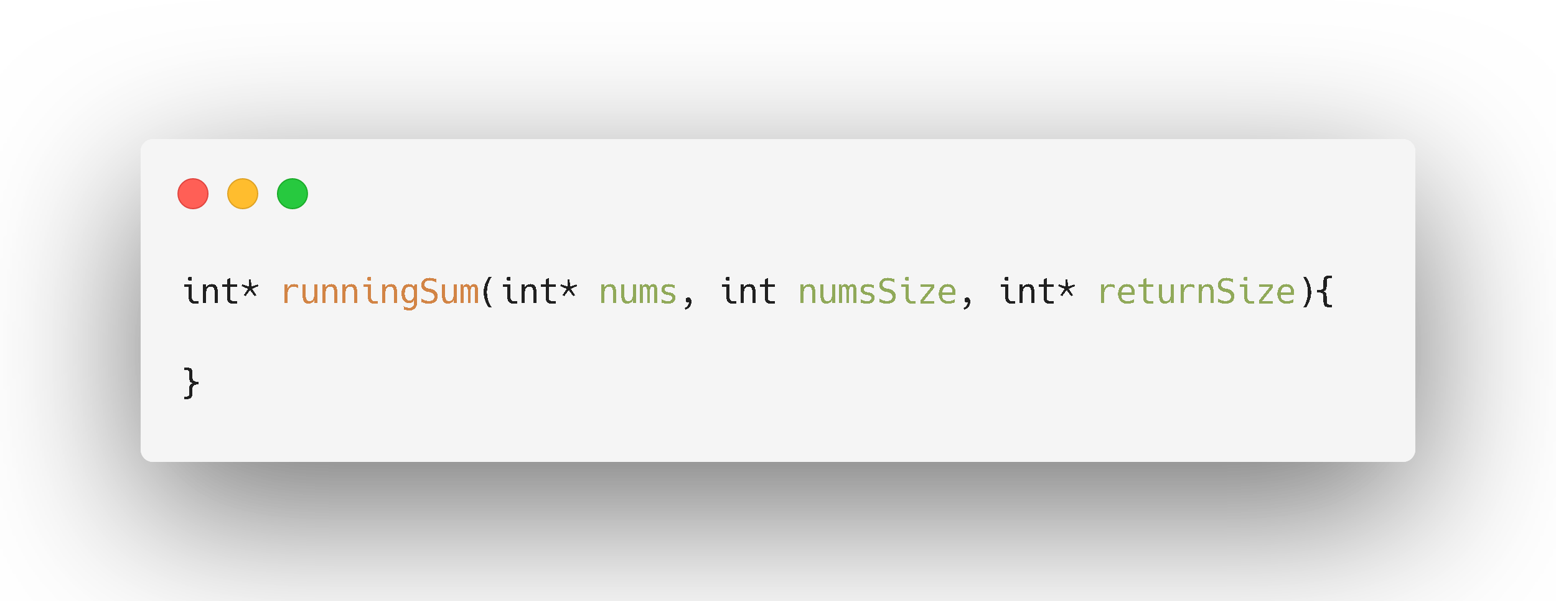

輸出陣列
給你輸入陣列大小

給你輸入陣列
要你提供輸出陣列的大小

 |  |  |  |  | Figure 1

第05天
 |  |  | 節點 0
 |  | 資料

 |  |  |  | 指向下一個節點的位置
 |  | 結構指標 |  |  |  |  |  | 節點 1
 |  |  |  |  | 資料

 |  |  |  |  | 結構指標 |  |  |  |  | 節點 2
 |  |  |  |  |  |  |  |  | 資料

 |  |  |  |  |  |  |  |  | 結構指標

 |  |  |  |  |  | Figure 2

1
2
4

1
3
4

1
1
2
3
4
4

 |  |  |  |  |  | Figure 1

1
2
4

 |  | 輸入Lsit 1

1
3
4

 |  | 輸入Lsit 2

 | ① 取出list1的頭節點，更新list1的next

1

輸出Head

2
4

 |  | 輸入Lsit 1

1
3
4
 |  | 輸入Lsit 2

 | ② 取出list2的頭節點，更新list2的next

1
1

輸出Head

2
4

 |  | 輸入Lsit 1

3
4
 |  | 輸入Lsit 2

 | ③ 取出list1的頭節點，更新list1的next

1
1
2

輸出Head

4

 |  | 輸入Lsit 1

3
4
 |  | 輸入Lsit 2

 | ④ 取出list2的頭節點，更新list2的next

1
1
2
3

輸出Head

4

 |  | 輸入Lsit 1

4
 |  | 輸入Lsit 2

 | ⑤ 取出list1的頭節點，更新list1的next

1
1
2
3
4

輸出Head

 |  | 輸入Lsit 1

4

 |  | 輸入Lsit 2

 | ⑥ 因為list1已經空了，直接加入list2的節點，也要更新list2的next

1
1
2
3
4
4

輸出Head

 |  | 輸入Lsit 1

 |  |  |  | ※ list1和list2都空了，迴圈結束

 |  | 輸入Lsit 2

 |  |  |  |  |  |  | Figure 3

第06天
1
3
5
7
9

9
7
5
3
1

Figure 1

第07天
5 / 2 = 2 |  | n = 5
1
2
3
4
5

INDEX 0
INDEX 1
INDEX 2
INDEX 3
INDEX 4
INDEX 5

1
2
3
4
5
6

 | 6 / 2 = 3 |  | n = 6
Figure 1

第16天
6

2
8

0
4
7
9

3
5

Figure 1
6

2
8

0
4
7
9

3
5

Figure 2

